상품제안서
시스템 슬링 다이어리 25절/32절 | 상품코드: S44158

 |  |  |  |  |  |  | 02-713-8555 | www.synergygift.co.kr
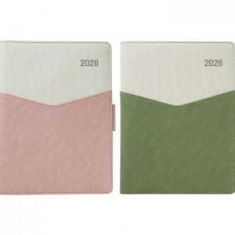

【상세/제작정보】 | <p><span style="font-size: 14pt;">※ 기본 노트식</span></p>

【인쇄/포장옵션】 | 불박, 금박, 은박 / 포장불가능

【공급단가】 | 수량 | 50~ | 200~ | 500~ | 1,000~ | 3,000~
*VAT별도 | 32절 | 12,700원 | 12,020원 | 11,440원 | 11,150원 | 10,670원
 | 25절 | 13,490원 | 12,770원 | 12,150원 | 11,840원 | 11,330원

【상품 URL】 | https://www.synergygift.co.kr:443/src/goods_detail.php?gdno=44158

